Протокол
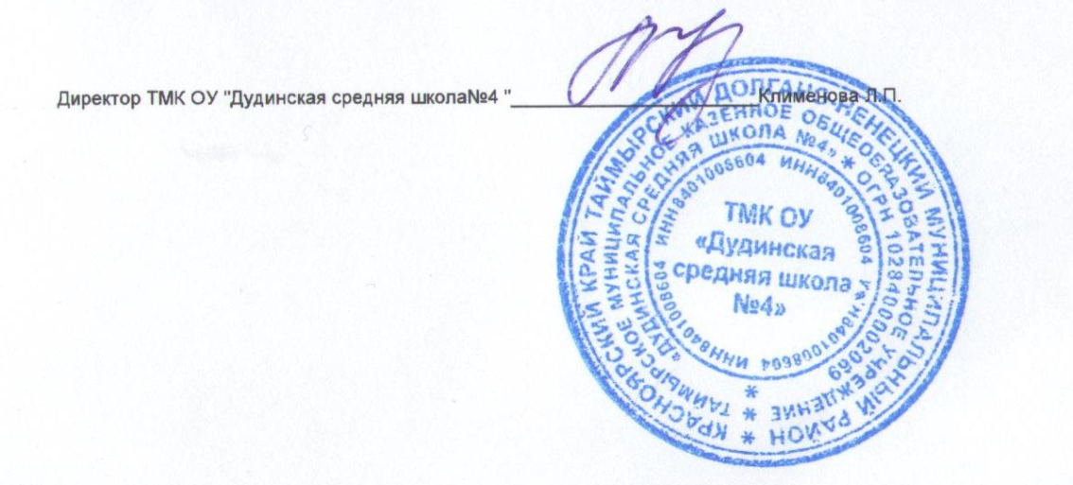
 | Регион: | Таймырский
 | Предмет: | История
 | Дата проведения: | 2018-10-03
 | Место проведения: | ТМК ОУ "Дудинская средняя школа №4 "
Председатель жюри: |  | Оханова Мария Юрьевна
№ | Фамилия | Имя | Отчество | Пол | Дата рождения | ОВЗ | Наличие гражданства РФ | Муниципалитет | Полное название общеобразовательного учреждения по Уставу | Уровень (класс) обучения | Тип диплома (победитель, призёр) | Балл за теорию | Балл за практику | Общий балл | % качества | Учитель-наставник (ФИО полностью)
1 | Катраева | Амина | Руслановна | Ж | 2007-09-09 | нет | Да | Таймырский | Таймырское муниципальное казенное общеобразовательное учреждение "Дудинская средняя школа №4" | 5 | Победитель | 57 |  | 57 | 57 | Оханова Мария Юрьевна
2 | Тапкин | Даниил | Алексеевич | М | 2007-04-21 | нет | Да | Таймырский | Таймырское муниципальное казенное общеобразовательное учреждение "Дудинская средняя школа №4" | 5 | Призер | 51 |  | 51 | 51 | Оханова Мария Юрьевна
3 | Остриков | Данил | Сергеевич | М | 2007-01-29 | нет | Да | Таймырский | Таймырское муниципальное казенное общеобразовательное учреждение "Дудинская средняя школа №4" | 5 | Участник | 33 |  | 33 | 33 | Оханова Мария Юрьевна
4 | Сёмин | Ярослав | Егорович | М | 2007-08-31 | нет | Да | Таймырский | Таймырское муниципальное казенное общеобразовательное учреждение "Дудинская средняя школа №4" | 5 | Участник | 27 |  | 27 | 27 | Тапкин Алексей Валентинович
5 | Шишова | Софья | Павловна | Ж | 2006-09-29 | нет | Да | Таймырский | Таймырское муниципальное казенное общеобразовательное учреждение "Дудинская средняя школа №4" | 6 | Победитель | 66 |  | 66 | 66 | Тапкин Алексей Валентинович
6 | Деркач | Владислава | Максимовна | Ж | 2006-08-07 | нет | Да | Таймырский | Таймырское муниципальное казенное общеобразовательное учреждение "Дудинская средняя школа №4" | 6 | Участник | 48 |  | 48 | 48 | Тапкин Алексей Валентинович
7 | Лескова | Алёна | Вячеславовна | Ж | 2006-03-31 | нет | Да | Таймырский | Таймырское муниципальное казенное общеобразовательное учреждение "Дудинская средняя школа №4" | 6 | Участник | 36 |  | 36 | 36 | Тапкин Алексей Валентинович
8 | Комаров | Константин | Матвеевич | М | 2005-12-04 | нет | Да | Таймырский | Таймырское муниципальное казенное общеобразовательное учреждение "Дудинская средняя школа №4" | 7 | Участник | 44 |  | 44 | 44 | Оханова Мария Юрьевна
9 | Иваев | Александр | Сергеевич | М | 2005-08-26 | нет | Да | Таймырский | Таймырское муниципальное казенное общеобразовательное учреждение "Дудинская средняя школа №4" | 7 | Участник | 18 |  | 18 | 18 | Оханова Мария Юрьевна
10 | Москвин | Дмитрий | Антонович | М | 2004-12-23 | нет | Да | Таймырский | Таймырское муниципальное казенное общеобразовательное учреждение "Дудинская средняя школа №4" | 7 | Участник | 9 |  | 9 | 9 | Оханова Мария Юрьевна
11 | Дюкарева | Яна | Григорьевна | Ж | 2004-01-23 | нет | Да | Таймырский | Таймырское муниципальное казенное общеобразовательное учреждение "Дудинская средняя школа №4" | 8 | Победитель | 81 |  | 81 | 81 | Оханова Мария Юрьевна
12 | Рогова | Варвара | Сергеевна | Ж | 2004-03-24 | нет | Да | Таймырский | Таймырское муниципальное казенное общеобразовательное учреждение "Дудинская средняя школа №4" | 8 | Призер | 60 |  | 60 | 60 | Оханова Мария Юрьевна
13 | Токай | Галина | Сергеевна | Ж | 2004-03-18 | нет | Да | Таймырский | Таймырское муниципальное казенное общеобразовательное учреждение "Дудинская средняя школа №4" | 8 | Участник | 23 |  | 23 | 23 | Оханова Мария Юрьевна
14 | Бабешко | Егор | Александрович | М | 2004-03-22 | нет | Да | Таймырский | Таймырское муниципальное казенное общеобразовательное учреждение "Дудинская средняя школа №4" | 8 | Участник | 20 |  | 20 | 20 | Оханова Мария Юрьевна
15 | Кудрицкий | Виталий | Витальевич | М | 2004-06-05 | нет | Да | Таймырский | Таймырское муниципальное казенное общеобразовательное учреждение "Дудинская средняя школа №4" | 8 | Участник | 18 |  | 18 | 18 | Оханова Мария Юрьевна
16 | Фомин | Роман | Дмитриевич | М | 2004-01-14 | нет | Да | Таймырский | Таймырское муниципальное казенное общеобразовательное учреждение "Дудинская средняя школа №4" | 8 | Участник | 14 |  | 14 | 14 | Оханова Мария Юрьевна
17 | Олиновский | Игорь | Николаевич | М | 2003-10-15 | нет | Да | Таймырский | Таймырское муниципальное казенное общеобразовательное учреждение "Дудинская средняя школа №4" | 8 | Участник | 11 |  | 11 | 11 | Оханова Мария Юрьевна
18 | Орлова | Анастасия | Кирилловна | Ж | 2002-09-17 | нет | Да | Таймырский | Таймырское муниципальное казенное общеобразовательное учреждение "Дудинская средняя школа №4" | 10 | Участник | 39 |  | 39 | 39 | Оханова Мария Юрьевна
19 | Наматказиева | Аида | Уланбековна | Ж | 2002-07-25 | нет | Да | Таймырский | Таймырское муниципальное казенное общеобразовательное учреждение "Дудинская средняя школа №4" | 10 | Участник | 23 |  | 23 | 23 | Оханова Мария Юрьевна

